結構關係圖
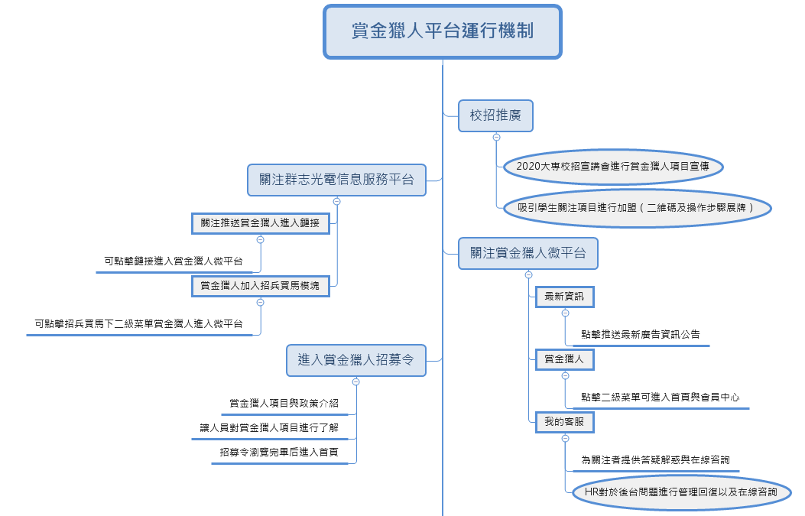
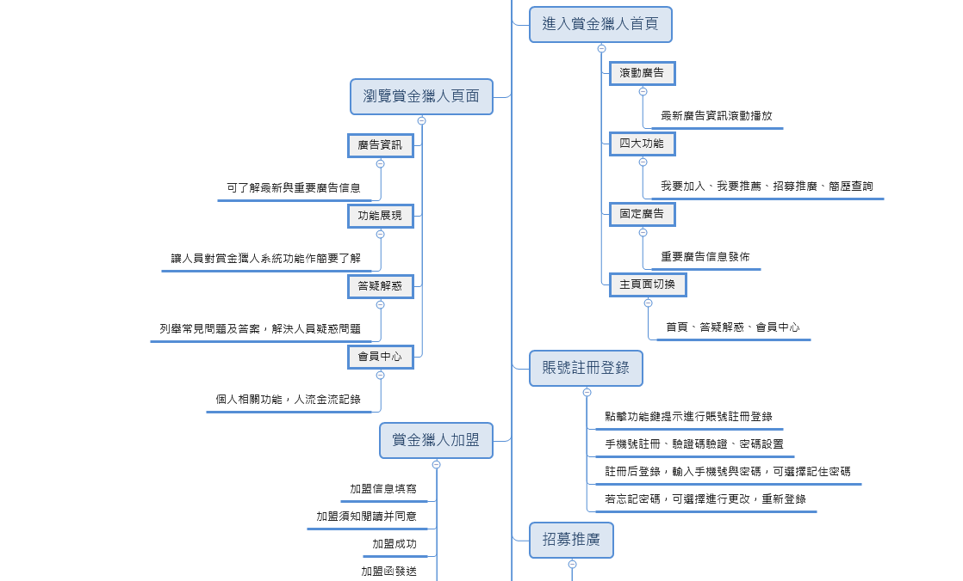
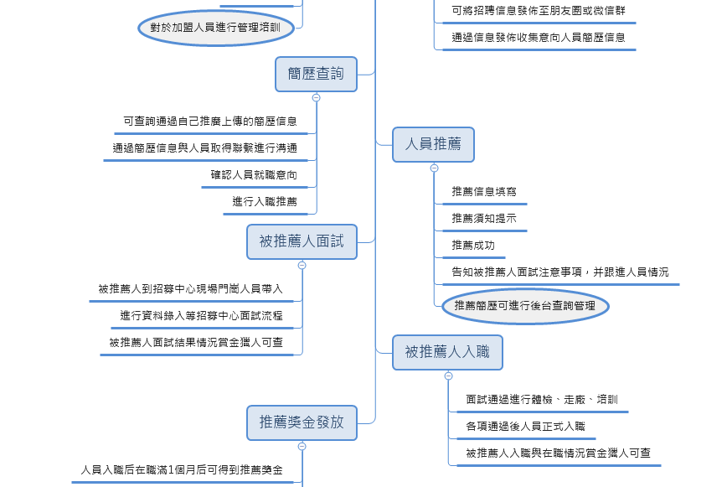
輸送人力

發放獎金

資訊發佈
吸引加盟
招聘發佈
群創光電
賞金獵人微平台
賞金獵人
求職人員

推薦信息
推薦人員
簡歷投遞

在校學生
兼職人員

到公司面試

加入外部號
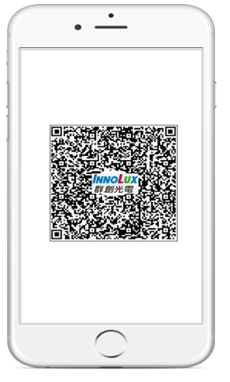
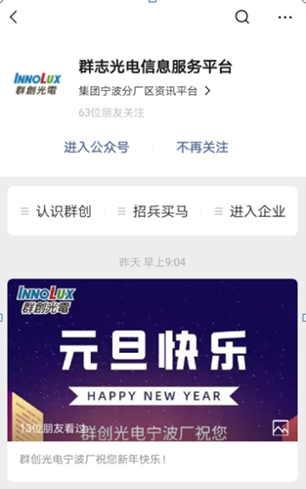
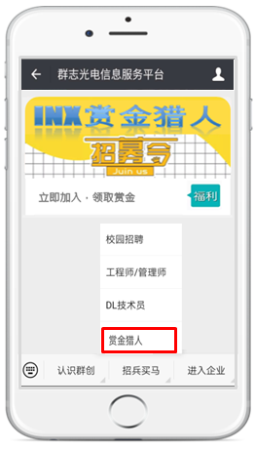

群志光电信息服务平台二维码
点击
关注

欢迎关注群创光电信息平台.
若您已为群创在职正式员工，请关注企业内部号，更多功能、资讯等着您哦！
若您要加入赏金猎人，请点击下方，进入赏金猎人。
扫码进入群志光电信息服务平台
推送赏金猎人进入提示

为链接可直接进入

將賞金獵人加入
群志光電信息服務平台

进入赏金猎人公众号

①扫描二维码进入关注页面
②关注群志光电信息服务平台
③点击进入赏金猎人

賞金獵人公眾號
成立赏金猎人
公众号

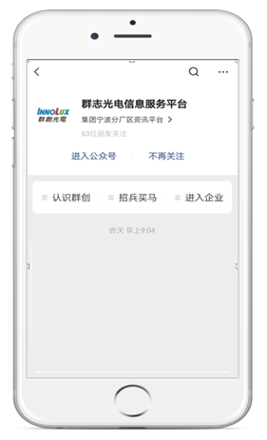
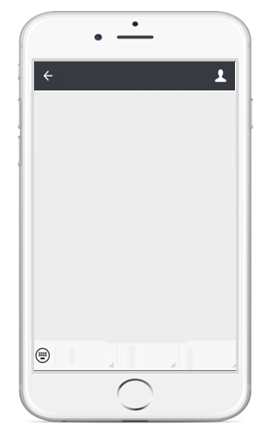
赏金猎人微平台
最新资讯
赏金猎人
我的客服
欢迎关注赏金猎人微平台.
若您想加盟成为赏金猎人，请点击下方进入首页！

赏金猎人微平台
集团宁波分厂区专属招聘平台

最新资讯
赏金猎人
我的客服
进入賞金獵人招募令畫面
最新资讯→推送最新广告资讯：HR到微信公眾號後台維護廣告的圖文信息；
赏金猎人→进入首页直接链接至首页页面
会员中心直接链接至会员中心页面
我要客服→答疑解惑直接链接至答疑解惑頁面
我要咨询點擊後在上方空白的位置推送一條提示信息
（內容：如您有问题想咨询，可在对话框输入您想问的问题点击发送，后台工作人员收到您的问题会及时回复给您，请关注消息提示）

我要咨询
答疑解惑

会员中心
进入首页

①关注赏金猎人微平台
②点击进入赏金猎人微平台

菜單鏈接維護：

首页及下級畫面關係地圖-首頁
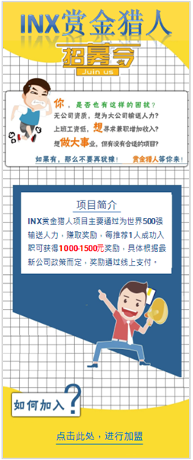

返回公众号首页
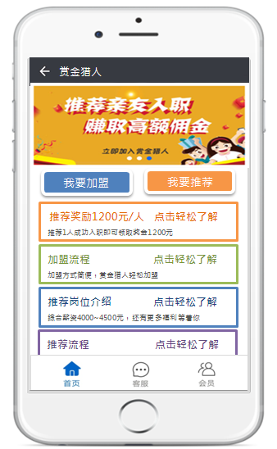

我要加入
我要推荐
招聘信息一键发布
招募推广
收集简历查询

赏金猎人
滚动广告信息发布
（公告系統生成）
首页画面对应跳转下一级画面说明：
①滚动广告→链接跳转至广告详情页面：圖片點擊後跳轉到一個詳細資訊的圖片；也可以跳轉到一個網頁，通過現在的公告功能發佈，產生一個鏈接；本系統開發一個維護滾動圖片和鏈接的對應關係功能（需要設定廣告位置）；
②我要加入→链接跳转至我要加入页面（如果沒有登入，先跳到登入畫面）
我要推荐→链接跳转至推荐信息填写页面（如果沒有登入，先跳到登入畫面，沒有加盟則再跳轉到加盟畫面）
招募推广→链接跳转至招募推广指南页面（如果沒有登入，先跳到登入畫面，沒有加盟則再跳轉到加盟畫面）
收集简历查询→链接跳转至查询简历页面（如果沒有登入，先跳到登入畫面，沒有加盟則再跳轉到加盟畫面）
③首页下方广告（不滾動）→链接跳转至广告详情页面（广告定时更新），發佈方式跟滾動廣告一樣
④下方页面切换键： 首页→对应赏金猎人首页面
答疑解惑→对应答疑解惑页面
会员→对应会员中心 页面

1

四大模块功能

2

3

固定广告发布
（公告系統生成）
福利

4
答疑解惑
点击相应切换键可切换页面
进入首页，了解更多资讯

点击赏金猎人进入广告推送
进入首页了解资讯

公告系統生成

廣告位資料維護
圖片地址
網頁中的位置
點擊後的鏈接
頁面進入：初始化獲取TokenID（問下童林怎麼寫）
我要推薦： by TokenID抓【賞金獵人人事資料】獲取信息，若果沒有資料，則未註冊，進入註冊登入畫面； 如果有抓到資料，則認為已經註冊，不進入註冊畫面；如果沒有身份證號和手機號，則進入“我要加入”畫面；同時將TokenID和賬號ID帶到“我要加入”畫面，如果同時可以查到身份證號碼，手機號碼，則認為已經加盟，進入“我要推薦”畫面，將“推薦人的系統賬號，手機號帶入”我要推薦“畫面；
我要加入： by TokenID抓【賞金獵人人事資料】獲取信息，若果沒有資料，則未註冊，進入註冊登入畫面； 如果有抓到資料，則認為已經註冊，不進入註冊畫面； 如果同時可以查到身份證號碼，手機號碼，則認為已經加盟，提示“您已經加盟，無需重新填寫加盟信息！如需查看明細信息請進入會員中心->我的資料；如需修改手機號碼，請進入會員中心->修改手機號碼”；如果沒有身份證號和手機號，則進入“我要加入”畫面；同時將TokenID和賬號ID帶到“我要加入”畫面
調用微信API
微信返回Code
我要推廣： by TokenID抓【賞金獵人人事資料】獲取信息，若果沒有資料，則未註冊，進入註冊登入畫面； 如果有抓到資料，則認為已經註冊，不進入註冊畫面；如果沒有身份證號和手機號，則進入“我要加入”畫面；同時將TokenID和賬號ID帶到“我要加入”畫面，如果同時可以查到身份證號碼，手機將“推薦人的系統賬號，手機號帶入”我要推薦“畫面（此畫面為美佳提供的公告鏈接）；
by Code調微信API 2
微信返回TokenID
收集簡歷查詢： by TokenID抓【賞金獵人人事資料】獲取信息，若果沒有資料，則未註冊，進入註冊登入畫面； 如果有抓到資料，則認為已經註冊，不進入註冊畫面；如果沒有身份證號和手機號，則進入“我要加入”畫面；同時將TokenID和賬號ID帶到“我要加入”畫面，如果同時可以查到身份證號碼，手機將“推薦人的系統賬號，手機號帶入”收集简历查询“畫面；
後台返回TokenID給前台
會員： by TokenID抓【賞金獵人人事資料】獲取信息，若果沒有資料，則未註冊，進入註冊登入畫面； 如果有抓到資料，則認為已經註冊，不進入註冊畫面；如果沒有身份證號和手機號，則進入“我要加入”畫面；同時將TokenID和賬號ID帶到“我要加入”畫面，如果同時可以查到身份證號碼，手機將“推薦人的系統賬號，手機號帶入”會員中心“畫面；
答疑解惑：直接進入“答疑解惑”畫面

我要加入-鑫輝
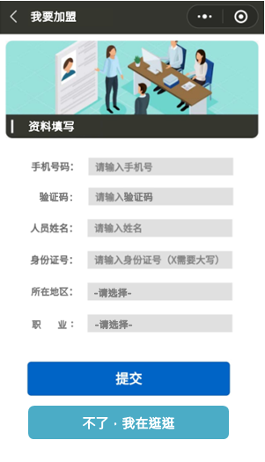
1、手机号码：根據登入信息帶出來
2、姓名：手动输入个人姓名
3、身份证号：手动输入个人身份证号（跟招募系統一樣進行身份證有效性驗證）
4、所在地区：可选择省份-城市（待研究資料來源）
5、职 业：可选择职业类型（提供清單）
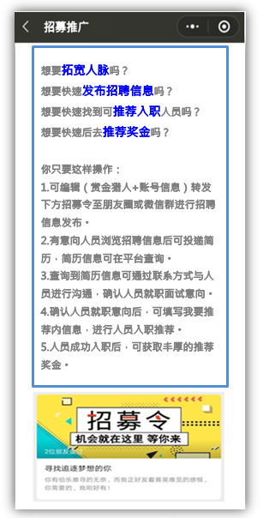
回到赏金猎人首页
关闭弹窗
回到赏金猎人公眾號首页（王宇）
加盟须知
提交资料成功后你将成为赏金猎人一员，可通过赏金猎人平台为群创光电输送人力，赚取推荐奖金。
推荐人员入职，需对推荐人员进行追踪，人员入职满1个月即可获得推荐奖金。
推荐奖金发放规则：依据招募宣传政策
推荐奖金发放方式：银行卡打款（需进行银行卡绑定）
推荐奖金结算日期：每月1日
推荐奖金发放时间：每月10日
注：被推荐人入职日期在N月1日~31日，入职满一个月后，奖金将于(N+2)月10日进行发放。
最终解释权归宁波群志光电有限公司所有
X
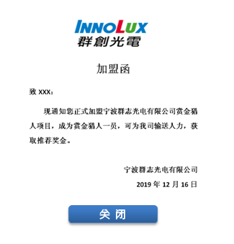

可进入加盟页面的操作：
1.点击首页我要加入
2.点击我要推荐、招聘信息发布、招聘简历查询前未加盟则进入加盟页面
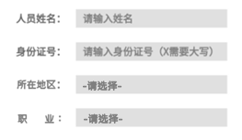

我已阅读并知晓加盟须知
专属招募令
可发送至微信朋友圈进行招募推广
鏈接至加盟須知，
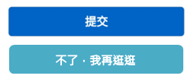

不了，我再逛逛
关闭跳转至加盟推广页面
閱讀後勾選方可提交，可选择提交或回首页继续浏览信息

①填写加盟资料
②加盟须知推送
③勾选加盟须知后，提交成功加盟函推送



提交：每個手機號或身份證號只能註冊一個賬號
 | 程式寫死的固定內容 | 加盟函： | 生成的時候先將賞金獵人的人事存入DB，再從DB中讀取資料根據模板網頁，填入姓名和註冊日期自動產生目標網頁

若加盟过则跳出提示弹框
④关闭认证函，链接至加盟推广推送

您已加盟，无需再次加盟
确认

 |  |  |  | 通過廣告資料維護table中的設定（類型：Promotion，網址由美佳提供）抓取網址呈現出來
 |  |  |  | 點“招募令”鏈接到“招募推广‘畫面

回到赏金猎人首页

提交：by 前一個畫面傳入的tokenID和手機號碼，系統賬號，和畫面上填寫的推薦人信息，insert資料到【賞金獵人人事資料】

招募推广-鑫輝

退出

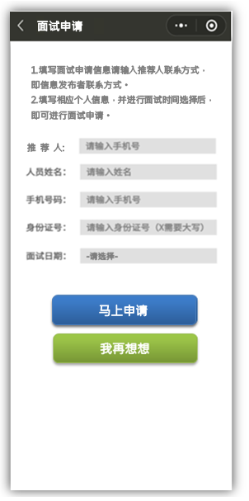
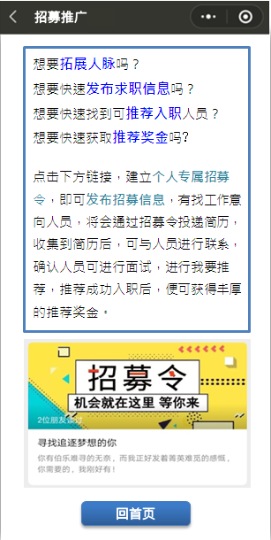

想要拓宽人脉吗？
想要快速发布招聘信息吗？
想要快速找到可推荐入职人员吗？
想要快速后去推荐奖金吗？
你只要这样操作：
1.可编辑（推荐人+个人账号信息（即注册手机号））转发下方招募令至朋友圈或微信群进行招聘信息发布。
2.有意向人员浏览招聘信息后可投递简历，简历信息可在平台查询。
3.查询到简历信息可通过联系方式与人员进行沟通，确认人员就职面试意向。
4.确认人员就职意向后，可填写我要推荐内信息，进行人员入职推荐。
5.人员成功入职后，可获取丰厚的推荐奖金。
1.填写面试申请信息请输入推荐人联系方式，即信息发布者联系方式。
2.填写相应个人信息，并进行面试时间选择后，即可进行面试申请。


申请成功
信息已提交至群志光电有限公司，将于7天内与您联系。
详情请咨询：188-8888-8888
确认
推 荐 人:
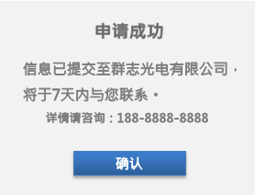
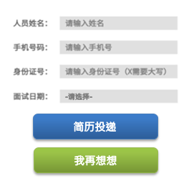

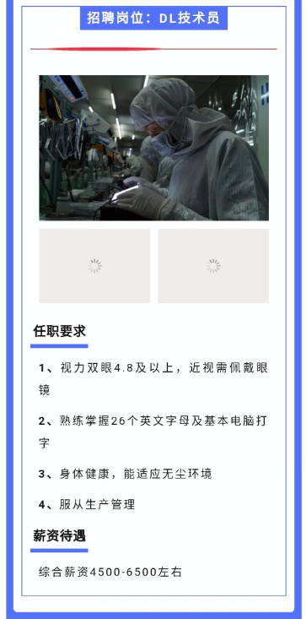

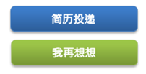
马上申请

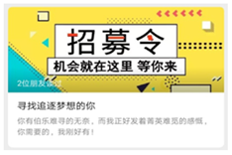


申请面试

二維碼鏈接到面试申请頁面
 | DB設計和操作跟我要推薦畫面一樣 | 內容中要寫明短信提示的格式，防止詐騙，美佳提供模板

①可在朋友圈或微信群进行招聘信息发布
②有意向人员浏览
招聘信息
③面试信息填写
④申请成功提示

公告系統生成
公告系統生成

 | 畫面的鏈接生成二維碼，提供給美佳，嵌入到“招聘廣告”頁面
 | 點“馬上申請”按鈕，新增一筆資料到【推薦資料表】 ， 狀態：1：被推薦人填寫簡歷完畢 ；如果此時被推薦人已經被賞金獵人推薦給INX，則提示“您已經被xxx“推薦給群創招募中心了，請不要重複投遞簡歷” ；如果已經投遞過一次簡歷了，是否還可以繼續投遞其他人？（美佳確認下是否可行？）

二維碼：由鑫輝提供

我要推薦鑫輝
回到赏金猎人首页
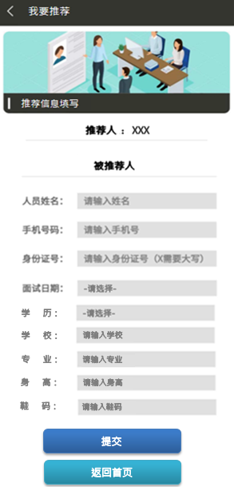

我要推荐
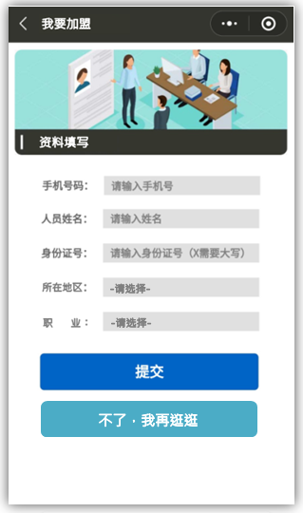
自动关联推荐人信息

推荐须知
面试时间：周一~周五（上午8:00，下午12:30）
面试地点：浙江省宁波市富春招募中心
所需资料：身份证复印件&一寸照片各5张，身份证原件。
请告知以上信息至被推荐人，已做到现场面试准备。
推荐信息有效期为15天，若人员在投递推荐信息后15天内未到现场进行面试，则推荐信息失效，推荐信息需重新填写。
信息填寫的面試日期1個月內沒有入職，視為賞金獵人推薦失效，若此被推薦人後續有入職，則不發放賞金獵人獎金。
最终解释权归宁波群志光电有限公司所有
推荐信息有效性：
推荐信息填写的面試日期15天後如果沒有到現場面試，可以由另外一個賞金獵人推薦入職，獎金屬於後推薦的 人；
信息填寫的面試日期1個月內沒有入職，視為賞金獵人推薦失效，若此被推薦人後續有入職，則不發放賞金獵人獎金；
渠道管控：
推荐信息串接招募系统，人员到招募中心面试录渠道資料填寫，刷身份证自动识别为赏金猎人渠道，如果简历失效，可以選擇其他渠道。


人员若未加盟点击我要推荐，则先进入加盟页面

被推荐人若为简历投递人员，输入人员姓名可自动生成手机号码、身份证号、面试日期（可更改：提交之後不能改），需填写学历、学校、专业信息被推薦人在INX 招募系統中的可面試日期範圍為填寫的面試日期前後一個月
提交成功弹框
點微信自帶的返回鍵回到首页

 | HR維護一個網頁，提供給IT IT在廣告資料維護table中維護一個設定檔

①填写推荐信息
②推荐须知推送
③推荐成功

此畫面如果是第二次進入
點“提交“按鈕，先 【推薦資料表】查找被推薦人手機號+是否有效為Y查找是否存在資料，如果存在，則說明是招募推廣畫面申請過的，update 【推薦資料表】，狀態為2：賞金獵人推薦給INX，更新面試日期，填入被推薦人身份證號；如果不存在，則insert一筆資料到【推薦資料表】，狀態為2， 是否有效為Y； 同時發送短信給被推薦人，短信內容（美佳提供），童林幫忙研究一下技術

收集简历查询-鑫輝
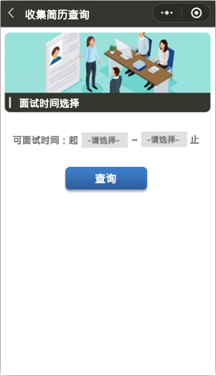

回到赏金猎人首页

收集简历详情
收集到简历信息共2条
赏金猎人可查询通过自己发布出去的信息所收集到的简历情况
查不到失效後簡歷
人员面试进度查询可在会员中心-推荐记录中查看

去填写推荐信息

去填写推荐信息

链接至
我要推荐页面

查詢信息的時候要卡條件：是否有效為Y

会员中心-王宇

回到赏金猎人首页
1、积分规则：
每成功推荐且有入職1人，可加10分；人员成功入职且滿一個月，可加50分。

会员中心
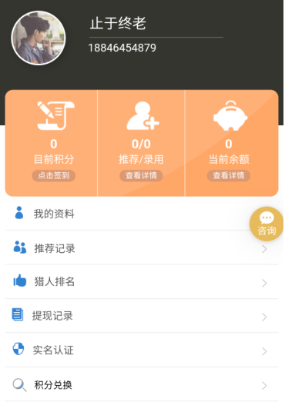
2、推荐/录用：
可记录推荐人数与录用入职人数；（推荐/入職/入職滿一個月）
推荐成功入职人员在职信息可查看。

0/0/0
推荐/入职/入职满1月
奖金查看
3、当前余额：第一階段顯示一個到賬方式的介紹和異常處理方式頁面
可记录当前推荐奖金金额。
（如推荐奖金为1200/人，推荐成功1人，则余额为1200）

①我的资料：个人信息显示；认证函查看。
②推荐记录：推荐记录查询；人员在职信息查询。
③猎人排名：每月推荐人数及推荐奖金前10名展示。
④提现记录：奖金余额提现记录记载。
⑤实名认证：身份证以及银行卡信息绑定。
⑥账号绑定：可更换手机号绑定。

修改手機號碼

答疑解惑

加入一個菜單，可以打開加盟函

我的资料

个人信息
我的姓名 XXX

联系号码 XXX

身份证号 XXX

所在地区 XXX

资质认证 加盟函查看

我的客服-王宇
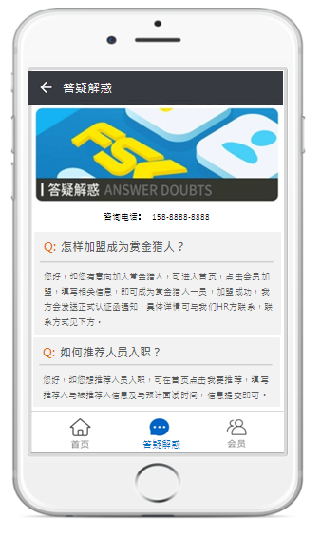

答疑解惑
答疑解惑：
罗列可能存在的常见问题及答案，为赏金猎人加盟者解答疑惑。

联系方式提供
可直接拨打电话进行咨询

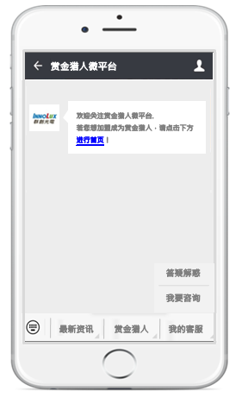
①答疑解惑跳转至

客服线上沟通：群创HR进行后台管理
（可回复人员在微信公众号首页进行问询的问题）
客服电话沟通：群创HR（赏金猎人专线）

赏金猎人微平台
最新资讯
赏金猎人
我的客服
如您有问题想咨询，可在对话框输入您想问的问题点击发送，后台工作人员收到您的问题会及时回复给您，请关注消息提示。
电话联系请致电：188-8888-8888

我要咨询：
标准问题自动回复；
非标准问题，后台进行管理，1H内回复。
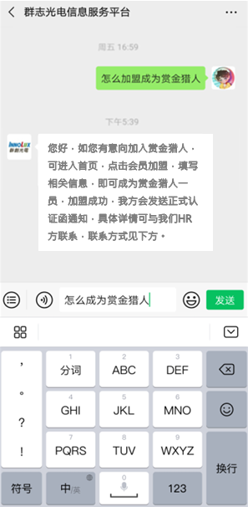

②我要咨询弹出提示
微信平台首页询问问题

答疑解惑
返回公众号首页

答疑解惑

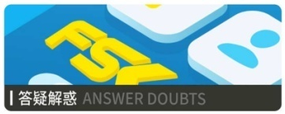

联系方式提供

咨询电话：158-8888-8888
答疑解惑：
罗列可能存在的常见问题及答案，为赏金猎人加盟者解答疑惑。
Q: 怎样加盟成为赏金猎人？
您好，如您有意向加入赏金猎人，可进入首页，点击会员加盟，填写相关信息，即可成为赏金猎人一员，加盟成功，我方会发送正式认证函通知，具体详情可与我们HR方联系，联系方式见下方。

常见问题及答案
Q: 如何推荐人员入职？
您好，如您想推荐人员入职，可在首页点击我要推荐，填写推荐人与被推荐人信息及与预计面试时间，信息提交即可。

答疑解惑

最新資訊
赏金猎人微平台
最新资讯
赏金猎人
我的客服
欢迎关注赏金猎人微平台.
若您想加盟成为赏金猎人，请点击下方进入首页！
赏金猎人微平台
最新资讯
赏金猎人
我的客服
欢迎关注赏金猎人微平台.
若您想加盟成为赏金猎人，请点击下方进入首页！

推送廣告公告

公告系統生成

為公告系統創建鏈接

①点击最新资讯
②公众平台首页推送广告

註冊登入頁面-王宇
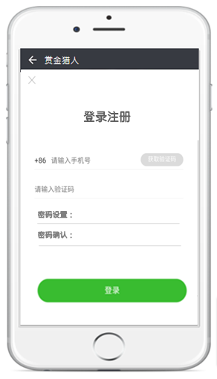
账号登录
忘记密码？
账号登录
记住密码
登录成功or未进行登录则回到赏金猎人首页；
首次注册登录后自动跳转至首页；
如果是已註冊，再次登录直接进入登录页面，登录后自动跳转至首页；
登录时忘记密码，可通过忘记密码更改密码。
记住密码功能可实现再次登录可根据手机账号自动识别出密码。
未登录点击左上角”<--“关闭登陆页面，回到上一頁
账号注册
回到赏金猎人首页

账号注册
除浏览信息外，点击任何功能按钮都需进行手机登录
（如我要加入，我要推荐，招聘信息发布，收集简历查询
及会员中心各功能）

请输入密码
密码设置：
密码确认：
手機驗證碼實現是否存在技術瓶頸？
密碼位置應該顯示輸入密碼，可否做到記住手機號密碼？→王宇，鑫輝

注册
回到赏金猎人首页

①首次登录注册账号
②注册后登录

忘记密码
忘记密码
账号登录
忘记密码？
账号登录
记住密码

登 录

请输入密码
提現密码设置：
提現密码确认：

确认修改

②密码修改后登录
①登录密码忘记后更改

